Data
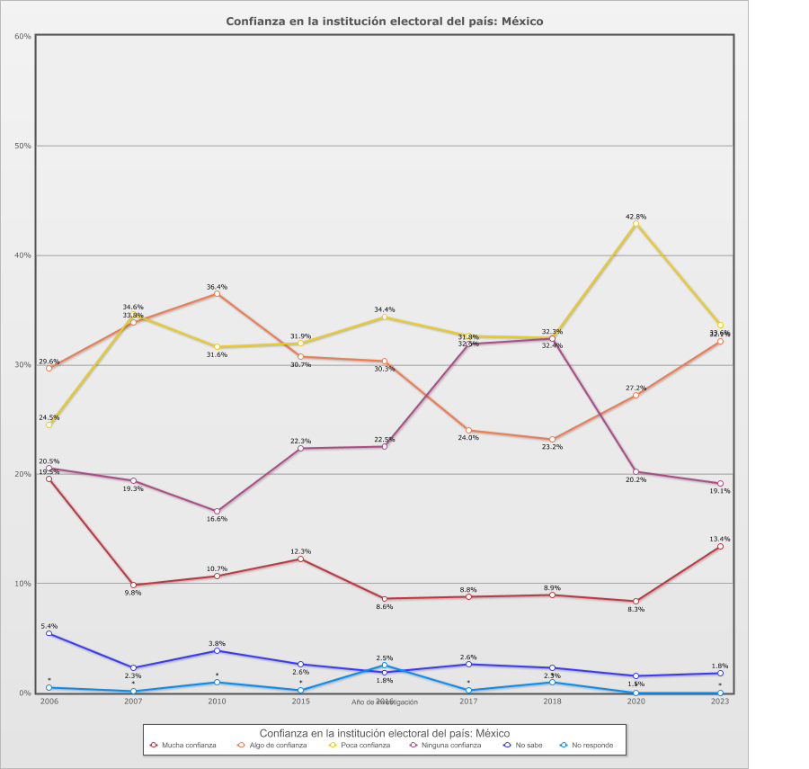
 |  | Confianza en la institución electoral del país

Categoría |  | Año de investigación
 |  | 2006 | 2007 | 2010 | 2015 | 2016 | 2017 | 2018 | 2020 | 2023
País - México
Mucha confianza | 11.1% | 19.5% | 9.8% | 10.7% | 12.3% | 8.6% | 8.8% | 8.9% | 8.3% | 13.4%
Algo de confianza | 29.7% | 29.6% | 33.8% | 36.4% | 30.7% | 30.3% | 24.0% | 23.2% | 27.2% | 32.1%
Poca confianza | 33.2% | 24.5% | 34.6% | 31.6% | 31.9% | 34.4% | 32.6% | 32.4% | 42.8% | 33.6%
Ninguna confianza | 22.7% | 20.5% | 19.3% | 16.6% | 22.3% | 22.5% | 31.8% | 32.3% | 20.2% | 19.1%
No sabe | 2.7% | 5.4% | 2.3% | 3.8% | 2.6% | 1.8% | 2.6% | 2.3% | 1.5% | 1.8%
No responde | 0.6% | 0.5% | 0.2% | 0.9% | 0.3% | 2.5% | 0.3% | 0.9% | - | -
(N) | 10,802 (100%) | 1,200 (100%) | 1,200 (100%) | 1,200 (100%) | 1,200 (100%) | 1,200 (100%) | 1,200 (100%) | 1,200 (100%) | 1,202 (100%) | 1,200 (100%)
País - Total
Mucha confianza | 11.1% | 19.5% | 9.8% | 10.7% | 12.3% | 8.6% | 8.8% | 8.9% | 8.3% | 13.4%
Algo de confianza | 29.7% | 29.6% | 33.8% | 36.4% | 30.7% | 30.3% | 24.0% | 23.2% | 27.2% | 32.1%
Poca confianza | 33.2% | 24.5% | 34.6% | 31.6% | 31.9% | 34.4% | 32.6% | 32.4% | 42.8% | 33.6%
Ninguna confianza | 22.7% | 20.5% | 19.3% | 16.6% | 22.3% | 22.5% | 31.8% | 32.3% | 20.2% | 19.1%
No sabe | 2.7% | 5.4% | 2.3% | 3.8% | 2.6% | 1.8% | 2.6% | 2.3% | 1.5% | 1.8%
No responde | 0.6% | 0.5% | 0.2% | 0.9% | 0.3% | 2.5% | 0.3% | 0.9% | - | -
(N) | 10,802 (100%) | 1,200 (100%) | 1,200 (100%) | 1,200 (100%) | 1,200 (100%) | 1,200 (100%) | 1,200 (100%) | 1,200 (100%) | 1,202 (100%) | 1,200 (100%)

